상품제안서
디자인노트 부티크(주문제작형) | 상품코드: F05578

 |  |  |  |  |  |  | 02-412-0044 | www.easy1.co.kr
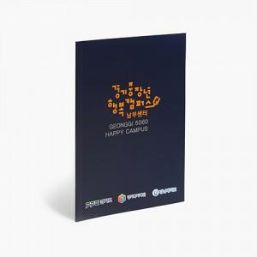

【상세/제작정보】 | B5사이즈에 무선제본방식 한층 고급스러워진 디자인노트

【인쇄/포장옵션】 | 풀칼라 / OPP(비닐)

【공급단가】 | 수량 | 1,000~ | 2,000~ | 3,000~ | 5,000~ | 10,000~
*VAT별도 | 32P | 1,050원 | 1,010원 | 980원 | 940원 | 910원
 | 64P | 1,270원 | 1,230원 | 1,190원 | 1,140원 | 1,100원

【상품 URL】 | https://dev.easy1.co.kr:443/src/goods_detail.php?gdno=5578

